補正予算レビューシート
 |  |  |  |  |  |  |  |  |  |  |  |  |  |  |  | 事業番号 |  |  |  | 2022 |  |  |  | - | 厚労 |  |  |  | - | 21 |  |  | - | 1049
令和4年度第２次補正予算行政事業レビューシート |  |  |  |  |  |  |  |  |  |  |  |  |  |  |  |  |  |  |  |  |  |  |  | （ | 厚生労働省 |  |  |  |  |  |  |  |  |  |  |  | ）
事業名 |  |  |  | 賃金構造基本統計調査費 |  |  |  |  |  |  |  |  |  |  |  |  | 担当部局庁 |  |  |  | 政策統括官（統計・情報政策、労使関係担当） |  |  |  |  |  |  |  |  |  |  | 作成責任者
事業開始年度 |  |  |  | 昭和23年度 |  |  |  |  | 事業終了 （予定）年度 |  |  |  | 終了予定なし |  |  |  | 担当課室 |  |  |  | 賃金福祉統計室 |  |  |  |  |  |  |  |  |  |  | 賃金福祉統計官 角井伸一
会計区分 |  |  |  | 一般会計
根拠法令 （具体的な 条項も記載） |  |  |  | 統計法（平成19年5月23日法律第53号）第9条 賃金構造基本統計調査規則（昭和39年労働省令第8号） |  |  |  |  |  |  |  |  |  |  |  |  | 関係する 計画、通知等 |  |  |  | -
主要政策・施策 |  |  |  | - |  |  |  |  |  |  |  |  |  |  |  |  | 主要経費 |  |  |  | その他の事項経費
事業の目的 （目指す姿を簡潔に。3行程度以内） |  |  |  | 主要産業に雇用される労働者について、その賃金の実態を労働者の雇用形態、就業形態、職種、性、年齢、学歴、勤続年数、経験年数別等に明らかにすることを目的とする。
事業概要 （5行程度以内。別添可） |  |  |  | 16大産業に属する常用労働者5人以上を雇用する民営事業所及び常用労働者10人以上を雇用する公営事業所を対象とし、事業所母集団データベース（総務省）から、産業別、事業所規模別及び都道府県別に抽出した事業所及び労働者について、都道府県労働局及び労働基準監督署の職員並びに統計調査員が実地自計、オンラインによる報告及び光ディスクを郵送する方式により調査を実施し、厚生労働省に提出される。提出された調査票は厚生労働省において審査・集計・公表を行う。
実施方法 |  |  |  | 直接実施
予算額・ 執行額 （単位:百万円） |  |  |  |  |  |  |  |  |  |  | 令和元年度 |  |  |  | 令和2年度 |  |  |  |  | 令和3年度 |  |  |  |  |  | 令和4年度
 |  |  |  | 予算の状況 |  | 当初予算 |  |  |  |  | 201 |  |  |  | 265 |  |  |  |  | 263 |  |  |  |  |  | 242
 |  |  |  |  |  | 補正予算 |  |  |  |  | - |  |  |  | ▲ 3 |  |  |  |  | ▲ 57 |  |  |  |  |  | ▲ 12
 |  |  |  |  |  | 令和４年度 第２次補正予算 |  |  |  |  |  |  |  |  |  |  |  |  |  |  |  |  |  |  |  | ▲ 12
 |  |  |  |  |  | 前年度から繰越し |  |  |  |  | - |  |  |  | - |  |  |  |  | - |  |  |  |  |  | -
 |  |  |  |  |  | 翌年度へ繰越し |  |  |  |  | - |  |  |  | - |  |  |  |  | - |  |  |  |  |  | -
 |  |  |  |  |  | 予備費等 |  |  |  |  | - |  |  |  | - |  |  |  |  | ▲ 0 |  |  |  |  |  | -
 |  |  |  |  |  | 計 |  |  |  |  | 201 |  |  |  | 262 |  |  |  |  | 206 |  |  |  |  |  | 230
 |  |  |  | 執行額 |  |  |  |  |  |  | 157 |  |  |  | 197 |  |  |  |  | 181
 |  |  |  | 執行率（％） |  |  |  |  |  |  | 78% |  |  |  | 75% |  |  |  |  | 88%
 |  |  |  | 当初予算＋補正予算に対する執行額の割合（％） |  |  |  |  |  |  | 78% |  |  |  | 75% |  |  |  |  | 88%
令和４年度第２次補正予算内訳 （単位：百万円） |  |  |  | 歳出予算目 |  |  |  |  |  |  | 令和４年度 第２次補正予算 |  |  |  | 主な増減理由
 |  |  |  | 厚生労働統計調査費 |  |  |  |  |  |  | ▲ 11
 |  |  |  | 統計調査員手当 |  |  |  |  |  |  | ▲ 1

 |  |  |  | 計 |  |  |  |  |  |  | ▲ 12
活動内容 （アクティビティ） |  |  |  | 主要産業に雇用される労働者について、その賃金の実態を労働者の雇用形態、就業形態、職種、性、年齢、学歴、勤続年数、経験年数別等に明らかにする。
活動目標及び 活動実績 （アウトプット） |  |  |  | 活動目標 |  |  |  |  |  |  | 活動指標 |  |  |  |  |  |  | 単位 |  |  | 令和元年度 |  |  | 令和2年度 |  |  |  | 令和3年度 |  |  |  | 4年度 活動見込 |  |  | 5年度 活動見込
 |  |  |  | 賃金の実態を労働者の雇用形態、就業形態、職種別等に明らかにするための調査 |  |  |  |  |  |  | 賃金構造基本統計調査 事業所調査客対数： 公表予定：令和５年３月 |  |  |  |  |  | 活動実績 | 事業所数 |  |  | 78,482 |  |  | 78,181 |  |  |  | 78,474 |  |  |  | - |  |  | -
 |  |  |  |  |  |  |  |  |  |  |  |  |  |  |  |  | 当初見込み | 事業所数 |  |  | 80,000 |  |  | 80,000 |  |  |  | 80,000 |  |  |  | 80,000 |  |  | 80,000
単位当たり コスト |  |  |  | 算出根拠 |  |  |  |  |  |  |  |  |  |  |  |  |  | 単位 |  |  | 令和元年度 |  |  | 令和2年度 |  |  |  | 令和3年度 |  |  |  | 4年度活動見込
 |  |  |  | 執行額（千円）／調査箇所 |  |  |  |  |  |  |  |  |  |  |  |  | 単位当たり コスト | 円 |  |  | 1,997 |  |  | 2,514 |  |  |  | 2,312 |  |  |  | 2,877
 |  |  |  |  |  |  |  |  |  |  |  |  |  |  |  |  | 計算式 | 千円/箇所 |  |  | 156,763/78,482 |  |  | 196,574/78,181 |  |  |  | 181,417/78,474 |  |  |  | 230,160/80,000
成果目標及び 成果実績 （アウトカム） |  |  |  | 定量的な成果目標 |  |  |  |  |  |  | 成果指標 |  |  |  |  |  |  | 単位 |  |  | 令和元年度 |  |  | 令和2年度 |  |  |  | 令和3年度 |  |  |  | 中間目標 |  |  | 目標最終年度
 |  |  |  |  |  |  |  |  |  |  |  |  |  |  |  |  |  |  |  |  |  |  |  |  |  |  |  |  |  |  |  | - |  | 年度 | 4 | 年度
 |  |  |  | 統計調査の実施状況（統計データを遅滞なく公表しているか。） |  |  |  |  |  |  | 取りまとめ、公表できた調査数 |  |  |  |  |  | 成果実績 | 調査数 |  |  | 1 |  |  | 1 |  |  |  | 1 |  |  |  | - |  |  | -
 |  |  |  |  |  |  |  |  |  |  |  |  |  |  |  |  | 目標値 | 調査数 |  |  | 1 |  |  | 1 |  |  |  | 1 |  |  |  | - |  |  | 1
 |  |  |  |  |  |  |  |  |  |  |  |  |  |  |  |  | 達成度 | ％ |  |  | 100 |  |  | 100 |  |  |  | 100 |  |  |  | - |  |  | -
根拠として用いた 統計・データ名 （出典） |  |  |  | 賃金構造基本統計調査

政策評価、新経済・財政再生計画との関係 |  | 政策評価 | 政策 | -
 |  |  | 施策 | - |  |  |  |  |  |  |  |  |  |  | 政策評価書URL |  |  | -
 |  |  |  |  |  |  |  |  |  |  |  |  |  |  | 該当箇所 |  |  | -
 |  | 新経済・財政再生計画改革工程表 2021 | 取組事項 | 分野： |  |  | - |  |  |  |  |  |  | -
 |  |  |  | （新経済・財政再生計画改革工程表 2021）URL： |  |  |  |  |  |  |  |  |  | -
 |  |  |  | 該当箇所 |  |  |  |  |  |  |  |  |  | -
事業所管部局による点検・改善
 |  | 項 目 |  |  |  |  |  |  |  |  |  |  |  |  |  |  |  |  |  | 評 価 |  | 評価に関する説明
国費投入の必要性 |  | 事業の目的は国民や社会のニーズを的確に反映しているか。 |  |  |  |  |  |  |  |  |  |  |  |  |  |  |  |  |  | ○ |  | 当該調査は基幹統計であり、調査結果は施策立案に利用される他、国民にも広く利用されており、国民や社会のニーズを的確に反映している。
 |  | 地方自治体、民間等に委ねることができない事業なのか。 |  |  |  |  |  |  |  |  |  |  |  |  |  |  |  |  |  | ○ |  | 基幹統計であり、厚生労働行政をはじめ各種施策の基礎資料を得ることを目的とするため、国が実施すべき事業である。
 |  | 政策目的の達成手段として必要かつ適切な事業か。政策体系の中で優先度の高い事業か。 |  |  |  |  |  |  |  |  |  |  |  |  |  |  |  |  |  | ○ |  | 調査結果は施策立案に利用される他、国民にも広く利用されており、優先度の高い事業である。
事業の効率性 |  | 競争性が確保されているなど支出先の選定は妥当か。 |  |  |  |  |  |  |  |  |  |  |  |  |  |  |  |  |  | ○ |  | 一般競争契約では、一括調査における民間委託業務について、一者応札となった。随意契約は会計法上認められている少額随意契約及び会計法第29条の３第４項に基づく日本郵便（株）との契約である。
 |  |  | 一般競争契約、指名競争契約又は随意契約（企画競争）による支出のうち、一者応札又は一者応募となったものはないか。 |  |  |  |  |  |  |  |  |  |  |  |  |  |  |  |  | 有
 |  |  | 競争性のない随意契約となったものはないか。 |  |  |  |  |  |  |  |  |  |  |  |  |  |  |  |  | 有
 |  | 受益者との負担関係は妥当であるか。 |  |  |  |  |  |  |  |  |  |  |  |  |  |  |  |  |  | ‐ |  | -
 |  | 単位当たりコスト等の水準は妥当か。 |  |  |  |  |  |  |  |  |  |  |  |  |  |  |  |  |  | ○ |  | 可能な限りコストの削減に努めているところ。
 |  | 資金の流れの中間段階での支出は合理的なものとなっているか。 |  |  |  |  |  |  |  |  |  |  |  |  |  |  |  |  |  | ‐ |  | -
 |  | 費目・使途が事業目的に即し真に必要なものに限定されているか。 |  |  |  |  |  |  |  |  |  |  |  |  |  |  |  |  |  | ○ |  | 厚生労働統計の実施に必要最小限の費途・使途に限定されている。
 |  | 不用率が大きい場合、その理由は妥当か。（理由を右に記載） |  |  |  |  |  |  |  |  |  |  |  |  |  |  |  |  |  | ○ |  | 複数ある入札案件で、それぞれ予算額と入札額の差額があったため。
 |  | 繰越額が大きい場合、その理由は妥当か。（理由を右に記載） |  |  |  |  |  |  |  |  |  |  |  |  |  |  |  |  |  | ‐ |  | -
 |  | その他コスト削減や効率化に向けた工夫は行われているか。 |  |  |  |  |  |  |  |  |  |  |  |  |  |  |  |  |  | ○ |  | 消耗品・印刷物の作成にあたっては、必要最小限になるよう配布先、余部数等を精査、調達は極力競争性を確保した方法による等コスト削減、効率化を図っている。
事業の有効性 |  | 成果実績は成果目標に見合ったものとなっているか。 |  |  |  |  |  |  |  |  |  |  |  |  |  |  |  |  |  | ○ |  | 厚生労働行政の施策決定に係る基礎資料である統計データを作成することを目的とした事業であり、遅滞なく統計データを公表しており、成果実績は成果目標に見合ったものとなっている。
 |  | 事業実施に当たって他の手段・方法等が考えられる場合、それと比較してより効果的あるいは低コストで実施できているか。 |  |  |  |  |  |  |  |  |  |  |  |  |  |  |  |  |  | ○ |  | 令和元年調査より郵送調査を導入し、令和2年調査ではオンライン調査も併せて導入することにより、効果的・低コストで実施している。
 |  | 活動実績は見込みに見合ったものであるか。 |  |  |  |  |  |  |  |  |  |  |  |  |  |  |  |  |  | ○ |  | 当初見込みの80,000の調査客体数に対し、約78,000の活動実績となっており、概ね見込みに見合ったものである。
 |  | 整備された施設や成果物は十分に活用されているか。 |  |  |  |  |  |  |  |  |  |  |  |  |  |  |  |  |  | ○ |  | 調査結果は厚生労働行政の基礎資料として広く活用されている。
関連事業 |  | 関連する事業がある場合、他部局・他府省等と適切な役割分担を行っているか。（役割分担の具体的な内容を各事業の右に記載） |  |  |  |  |  |  |  |  |  |  |  |  |  |  |  |  |  | ‐ |  | -
 |  | 事業番号 |  |  |  |  |  |  |  | 事業名
 |  |  |  |  |  |  |  |  |  | -
備考

関連する過去のレビューシートの事業番号
平成23年度 |  |  | 17 |  |  |  |  |  |  |  |  | 582
平成24年度 |  |  | 17 |  |  |  |  |  |  |  |  | 519
平成25年度 |  |  | 928 |  |  |  |  |  |  |  |  | 936
平成26年度 |  |  | 927 |  |  |  |  |  |  |  |  | 935
平成27年度 |  |  | 933 |  |  |  |  |  |  |  |  | 941
平成28年度 |  |  | 901 |  |  |  |  |  |  |  |  | 909
平成29年度 |  |  | 0915
平成30年度 |  |  | 0916
令和元年度 |  |  | 厚生労働省 |  | - |  |  | 0930
令和2年度 |  |  | 厚生労働省 |  |  |  |  | 0953
令和3年度 |  |  | 2021 | 厚労 |  |  |  | 1043
資金の流れ （資金の受け取り先が何を行っているかについて補足する） （単位：百万円） |  |  |  | ※令和3年度実績を記入。執行実績がない新規事業、新規要求事業については現時点で予定やイメージを記入。
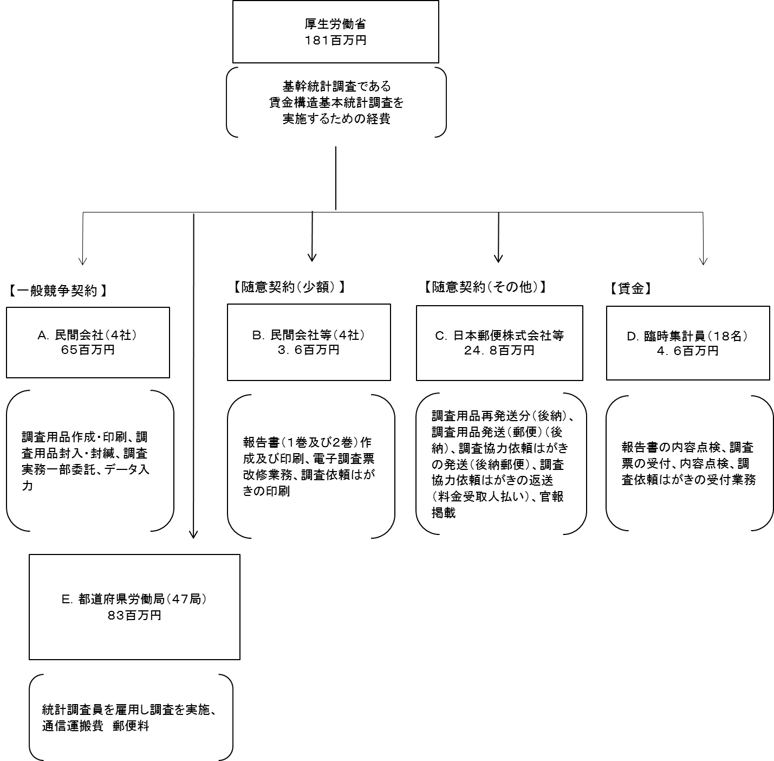

費目・使途 （「資金の流れ」においてブロックごとに最大の金額が支出されている者について記載する。費目と使途の双方で実情が分かるように記載） |  |  |  | A. |  |  |  |  |  |  |  |  |  |  |  |  |  |  | B.
 |  |  |  | 費 目 |  |  |  | 使 途 |  |  |  |  |  |  |  |  | 金 額 (百万円） |  | 費 目 |  |  |  | 使 途 |  |  |  |  |  |  |  |  |  |  |  | 金 額 (百万円）
 |  |  |  | 雑務経費 |  |  |  | 調査実務一部委託 |  |  |  |  |  |  |  |  | 35 |  | 印刷製本費 |  |  |  | 報告書作成・印刷 |  |  |  |  |  |  |  |  |  |  |  | 2
 |  |  |  | 計 |  |  |  |  |  |  |  |  |  |  |  |  | 35 |  | 計 |  |  |  |  |  |  |  |  |  |  |  |  |  |  |  | 2
 |  |  |  | C. |  |  |  |  |  |  |  |  |  |  |  |  |  |  | D.
 |  |  |  | 費 目 |  |  |  | 使 途 |  |  |  |  |  |  |  |  | 金 額 (百万円） |  | 費 目 |  |  |  | 使 途 |  |  |  |  |  |  |  |  |  |  |  | 金 額 (百万円）
 |  |  |  | 通信運搬費 |  |  |  | 調査用品発送（郵便）（後納） |  |  |  |  |  |  |  |  | 20 |  | 賃金 |  |  |  | 臨時集計員の雇用 |  |  |  |  |  |  |  |  |  |  |  | 1
 |  |  |  | 計 |  |  |  |  |  |  |  |  |  |  |  |  | 20 |  | 計 |  |  |  |  |  |  |  |  |  |  |  |  |  |  |  | 1
 |  |  |  | E. |  |  |  |  |  |  |  |  |  |  |  |  |  |  | F.
 |  |  |  | 費 目 |  |  |  | 使 途 |  |  |  |  |  |  |  |  | 金 額 (百万円） |  | 費 目 |  |  |  | 使 途 |  |  |  |  |  |  |  |  |  |  |  | 金 額 (百万円）
 |  |  |  | 統計調査員手当・調査費用 |  |  |  | 統計調査員の雇用等 |  |  |  |  |  |  |  |  | 6
 |  |  |  | 計 |  |  |  |  |  |  |  |  |  |  |  |  | 6 |  | 計 |  |  |  |  |  |  |  |  |  |  |  |  |  |  |  | 0

 | 支出先上位１０者リスト
 | A.
 |  | 支 出 先 |  |  |  |  | 法 人 番 号 |  |  |  | 業 務 概 要 |  |  |  |  |  | 支 出 額 （百万円） |  | 契約方式等 |  |  |  | 入札者数 （応募者数） |  |  |  | 落札率 |  |  |  | 一者応札・一者応募又は 競争性のない随意契約となった 理由及び改善策 （支出額10億円以上）
1 |  | 株式会社サーベイリサーチセンター |  |  |  |  | 6011501006529 |  |  |  | 調査実務一部委託 |  |  |  |  |  | 35 |  | 一般競争契約 （総合評価） |  |  |  | 1 |  |  |  | 75 |  |  |  | -
2 |  | 富士ソフトサービスビューロ株式会社 |  |  |  |  | 1010601027646 |  |  |  | 調査票データ入力 |  |  |  |  |  | 17 |  | 一般競争契約 （最低価格） |  |  |  | 3 |  |  |  | 50 |  |  |  | -
3 |  | 株式会社ハップ |  |  |  |  | 1011701012208 |  |  |  | 調査用品作成・印刷 |  |  |  |  |  | 10 |  | 一般競争契約 （最低価格） |  |  |  | 3 |  |  |  | 59 |  |  |  | -
4 |  | 協新流通デベロッパー株式会社 |  |  |  |  | 5010601000566 |  |  |  | 調査用品封入・封緘 |  |  |  |  |  | 3 |  | 一般競争契約 （最低価格） |  |  |  | 3 |  |  |  | 49 |  |  |  | -

 | B
 |  | 支 出 先 |  |  |  |  | 法 人 番 号 |  |  |  | 業 務 概 要 |  |  |  |  |  | 支 出 額 （百万円） |  | 契約方式等 |  |  |  | 入札者数 （応募者数） |  |  |  | 落札率 |  |  |  | 一者応札・一者応募又は 競争性のない随意契約となった 理由及び改善策 （支出額10億円以上）
1 |  | 有限会社正陽印刷 |  |  |  |  | 6011602005677 |  |  |  | 報告書（１巻及び２巻）作成及び印刷 |  |  |  |  |  | 2 |  | 随意契約 （少額） |  |  |  | - |  |  |  | 100 |  |  |  | -
2 |  | 株式会社ジャパン・コンピュータ・テクノロジー |  |  |  |  | 1010401092989 |  |  |  | 電子調査票改修業務 |  |  |  |  |  | 1 |  | 随意契約 （少額） |  |  |  | - |  |  |  | 100 |  |  |  | -
3 |  | 株式会社ハップ |  |  |  |  | 1011701012208 |  |  |  | 調査依頼はがきの印刷 |  |  |  |  |  | 1 |  | 随意契約 （少額） |  |  |  | - |  |  |  | 100 |  |  |  | -
4 |  | 社会福祉法人友愛十字会 |  |  |  |  | 3010905000792 |  |  |  | 図書の購入 |  |  |  |  |  | 0 |  | 随意契約 （少額） |  |  |  | - |  |  |  | 100 |  |  |  | -

 | C
 |  | 支 出 先 |  |  |  |  | 法 人 番 号 |  |  |  | 業 務 概 要 |  |  |  |  |  | 支 出 額 （百万円） |  | 契約方式等 |  |  |  | 入札者数 （応募者数） |  |  |  | 落札率 |  |  |  | 一者応札・一者応募又は 競争性のない随意契約となった 理由及び改善策 （支出額10億円以上）
1 |  | 日本郵便株式会社 |  |  |  |  | 1010001112577 |  |  |  | 調査用品発送（郵便）（後納） |  |  |  |  |  | 20 |  | 随意契約 （その他） |  |  |  | - |  |  |  | 100 |  |  |  | -
2 |  | 日本郵便株式会社 |  |  |  |  | 1010001112577 |  |  |  | 調査協力依頼はがきの発送（後納郵便） |  |  |  |  |  | 4 |  | 随意契約 （その他） |  |  |  | - |  |  |  | 100 |  |  |  | -
3 |  | 日本郵便株式会社 |  |  |  |  | 1010001112577 |  |  |  | 調査協力依頼はがきの返送（後納郵便） |  |  |  |  |  | 0 |  | 随意契約 （その他） |  |  |  | - |  |  |  | 100 |  |  |  | -
4 |  | 独立行政法人国立印刷局 |  |  |  |  | 6010405003434 |  |  |  | 官報掲載（入札公告） |  |  |  |  |  | 0 |  | 随意契約 （その他） |  |  |  | - |  |  |  | 100 |  |  |  | -
5 |  | 独立行政法人国立印刷局 |  |  |  |  | 6010405003434 |  |  |  | 官報掲載（入札公告） |  |  |  |  |  | 0 |  | 随意契約 （その他） |  |  |  | - |  |  |  | 100 |  |  |  | -

 | D
 |  | 支 出 先 |  |  |  |  | 法 人 番 号 |  |  |  | 業 務 概 要 |  |  |  |  |  | 支 出 額 （百万円） |  | 契約方式等 |  |  |  | 入札者数 （応募者数） |  |  |  | 落札率 |  |  |  | 一者応札・一者応募又は 競争性のない随意契約となった 理由及び改善策 （支出額10億円以上）
1 |  | 個人Ａ |  |  |  |  | - |  |  |  | 調査用品の封入封緘発送作業、調査票内容点検作業 |  |  |  |  |  | 0 |  | その他 |  |  |  | - |  |  |  | - |  |  |  | -
2 |  | 個人Ｂ |  |  |  |  | - |  |  |  | 調査用品の封入封緘発送作業、調査票内容点検作業 |  |  |  |  |  | 0 |  | その他 |  |  |  | - |  |  |  | - |  |  |  | -
3 |  | 個人Ｃ |  |  |  |  | - |  |  |  | 調査用品の封入封緘発送作業、調査票内容点検作業 |  |  |  |  |  | 0 |  | その他 |  |  |  | - |  |  |  | - |  |  |  | -
4 |  | 個人Ｄ |  |  |  |  | - |  |  |  | 調査用品の封入封緘発送作業、調査票内容点検作業 |  |  |  |  |  | 0 |  | その他 |  |  |  | - |  |  |  | - |  |  |  | -
5 |  | 個人Ｅ |  |  |  |  | - |  |  |  | 調査用品の封入封緘発送作業、調査票内容点検作業 |  |  |  |  |  | 0 |  | その他 |  |  |  | - |  |  |  | - |  |  |  | -
6 |  | 個人Ｆ |  |  |  |  | - |  |  |  | 調査票内容点検作業 |  |  |  |  |  | 0 |  | その他 |  |  |  | - |  |  |  | - |  |  |  | -
...

